상품제안서
유니콘 TH-500AC C타입 / A타입 겸용 USB3.1 4포트 허브 | 상품코드: F21467

 |  |  |  |  |  |  | 02-412-0044 | www.easy1.co.kr
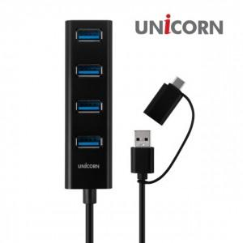

【상세/제작정보】

【인쇄/포장옵션】 | 레이저, 풀칼라 / 포장지포장

【공급단가】 | 수량 | 100~ | 300~ | 500~ | 1,000~ | 3,000~
*VAT별도 | 단가 | 12,900원 | 12,500원 | 12,000원 | 11,500원 | 11,300원

【상품 URL】 | http://www.easy1.co.kr/src/goods_detail.php?gdno=21467

